Sum af tid uden kolon
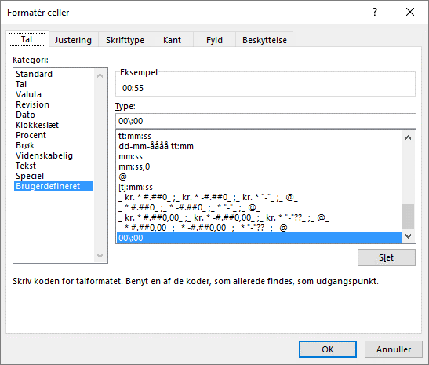
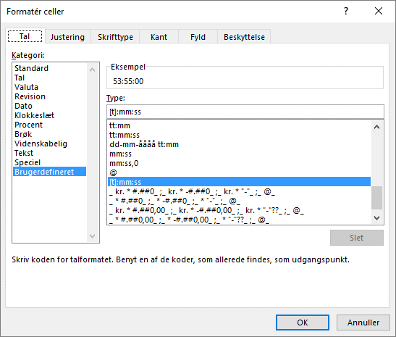
Tid 1 | Tid 2 | Tid 3 | Tid 4 | Tid 5 | Sum tid
0055 | 0145 | 0800 | 2000 | 2315 | 53:55:00

Ovenstående tider er indtastet uden kolon.
I eksemplet er der tastet 55 i B3, 145 i C3, 800 i D3, 2000 i E3 og 2315 i F3.
Det er vigtigt at der ikke tastes kolon når du taster tid i disse felter
Feltet Sum tid lægger alle de indtastede tider sammen.
I indtastningsfelterne B3:F3 er formateret 00\:00 og i sum-feltet H3 er formateret [t]:mm:ss

